상품제안서
카오프렌즈 핸드워머 쿠션 | 상품코드: F25216

 |  |  |  |  |  |  | 02-412-0044 | www.easy1.co.kr
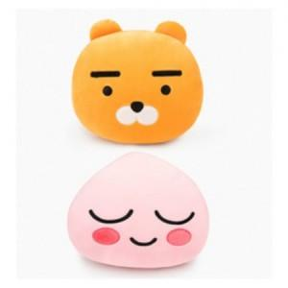

【상세/제작정보】

【인쇄/포장옵션】 | / OPP(비닐)

【공급단가】 | 수량 | 20~ | 50~ | 100~ | 300~ | 500~
*VAT별도 | 단가 | 16,870원 | 16,250원 | 15,620원 | 15,000원 | 14,620원

【상품 URL】 | https://dev.easy1.co.kr:443/src/goods_detail.php?gdno=25216

